Цель 15 (Goal 15)
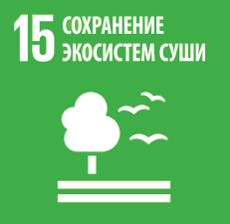
 |  | Цель 15. Защита и восстановление экосистем суши и содействие их рациональному использованию, рациональное лесопользование, борьба с опустыниванием, прекращение и обращение вспять процесса деградации земель и прекращение процесса утраты биологического разнообразия

15.1.1 | Площадь лесов в процентном отношении к общей площади суши
15.1.2 | Доля важных с точки зрения биологического разнообразия районов суши и пресноводных районов, находящихся под охраной, в разбивке по видам экосистем
15.2.1 | Прогресс в переходе на неистощительное ведение лесного хозяйства
15.3.1 | Отношение площади деградировавших земель к общей площади земель
15.5.1 | Индекс Красного списка
15.6.1 | Число стран, принявших комплексы законодательных, административных и директивных мер, обеспечивающих получение выгод на справедливой и равной основе
15.a.1 | Объем официальной помощи в целях развития выделяемой на сохранение и рациональное использование биоразнообразия; и b) поступления, полученные вследствие использования экономических инструментов сохранения биоразнообразия, и мобилизованное с помощью таких инструментов финансирование
15.b.1 | а) Объем официальной помощи в целях развития выделяемой на сохранение и рациональное использование биоразнообразия; и b) поступления, полученные вследствие использования экономических инструментов сохранения биоразнообразия, и мобилизованное с помощью таких инструментов финансирование

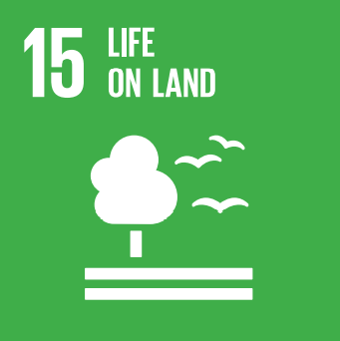
 |  | Goal 15. Protect, restore and promote sustainable use of terrestrial ecosystems, sustainably manage forests, combat desertification, and halt and reverse land degradation and halt biodiversity loss

15.1.1 | Forest area as a proportion of total land area
15.1.2 | Proportion of important sites for terrestrial and freshwater biodiversity that are covered by protected areas, by ecosystem type
15.2.1 | Progress towards sustainable forest management
15.3.1 | Proportion of land that is degraded over total land area
15.5.1 | Red List Index
15.6.1 | Number of countries that have adopted legislative, administrative and policy frameworks to ensure fair and equitable sharing of benefits
15.a.1 | (a) Official development assistance on conservation and sustainable use of biodiversity; and (b) revenue generated and finance mobilized from biodiversity-relevant economic instruments
15.b.1 | (a) Official development assistance on conservation and sustainable use of biodiversity; and (b) revenue generated and finance mobilized from biodiversity-relevant economic instruments

